상품제안서
선녀선 기성 부채 (특, 대, 중) | 상품코드: F09538

 |  |  |  |  |  |  | 02-412-0044 | www.easy1.co.kr
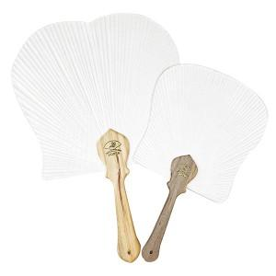

【상세/제작정보】 | ●매듭포함 ●인쇄위치-손잡이

【인쇄/포장옵션】 | 실크 / 포장불가능

【공급단가】 | 수량 | 200~ | 500~ | 1,000~ | 3,000~ | 5,000~
*VAT별도 | 특대 | 8,750원 | 8,430원 | 8,120원 | 7,810원 | 7,500원
 | 대 | 3,320원 | 3,200원 | 3,080원 | 2,960원 | 2,850원
 | 중 | 2,970원 | 2,860원 | 2,760원 | 2,650원 | 2,550원

【상품 URL】 | http://www.easy1.co.kr/src/goods_detail.php?gdno=9538

